Miffy 表紙
Level 1
シリーズ 『Miffy』
じしょ ひ
1.辞書は引かない
わ と まえ すす
2.分からないところは飛ばして前に進む
ほか ほん
3.つまらなくなったら、他の本へ

たどく やくそく
多読3つのお約束

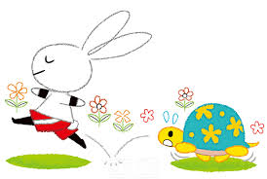
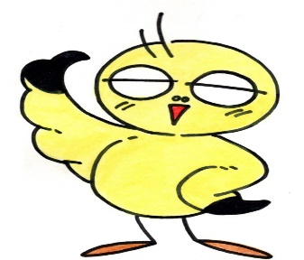

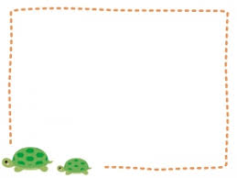

日本でもブックスタートとして大人気の 赤ちゃん絵本。 邦題「うさこちゃん」シリーズとしてE.Aの棚に並んでいます。

たましりつとしょかん

